Hoja1
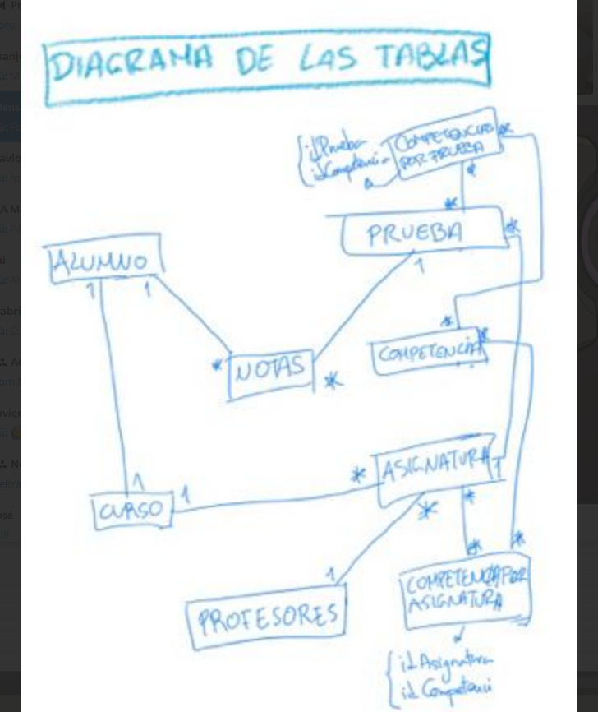

*
*
 |  |  | COMPETENCIAPORPRUEBA
 |  |  | - idCompetencia
 |  |  | - idPrueba

*
*
 |  |  |  | COMPETENCIA
 |  |  | PRUEBA | - idCompetencia *
 |  |  | - idPrueba * | - nombreCompetencia
1
*
 |  | NOTA | - nombrePrueba | - descripcionCompetencia
*
*
ALUMNO |  | - idAlumno | - fechaPrueba
- idAlumno * |  | - idPrueba
*
- nombre |  | - nota
1
- apellidos |  | - peso
- dni
1
*
- idCurso
1
*
- fechaNacimiento
 |  |  | ASIGNATURA | COMPETENCIAPORASIGNATURA
1
*
*
 |  |  | - idAsignatura * | - idCompetencia
 |  |  | - listaPruebasAsignatura | - idAsignatura
*
 | CURSO |  | - nombreAsignatura
1
1
 | - idCurso *
*
ASIGNATURASENCURSO | - nombreCurso
- idCurso *
1
- idAsignatura
1
1
 |  | DATOSSESION | PROFESOR
 |  | - idProfesor * | - idProfesor *
 |  | - contraseña | - idAsignatura

